Blad1
Locatie: | Gemeentehuis - Huwelijkkamer | Gemeentehuis - Raadzaal | Schip de Bounty | Librije | Honeymoonsweet
Straat: | Dick Ketlaan | Dick Ketlaan | Hoofd | Grote markt | Raadhuisplein
Nummer: | 21 | 21 | 1 | 2 | 1
Postcode: | 1687 CD | 1687 CD | 1620AA | 2011 RD | 9411 NB
Plaats: | Wognum | Wognum | Hoorn | Haarlem | Beilen
Max. aantal personen: | 40 | 200 | 350 | 20 | 6
Vanaf prijs: | € 25.00 | € 50.00 | € 500.00 | € 75.00 | € 0.00
E-mailadres: | info@medemblik.nl | info@medemblik.nl | info@trouwschip.nl | antwoord@haarlem.nl | gemeente@middendrenthe.nl
Telefoonnummer | 0229 856 000 | 0229 856 000 | 06 5117 3043 | 14 023 | 0593 53 92 22
Website: | www.medemblik.nl | www.medemblik.nl | www.trouwschip.nl | www.haarlem.nl | www.middendrenthe.nl
Foto: | 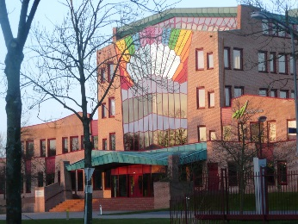 | 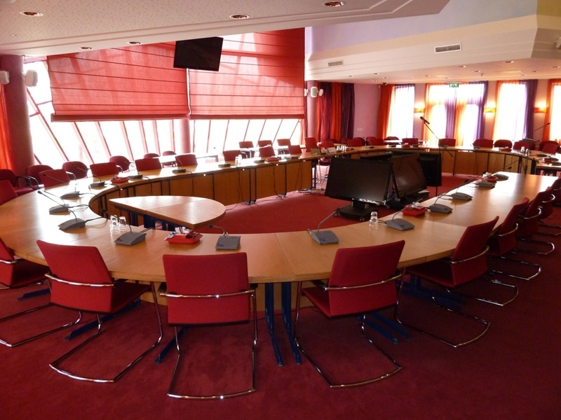 |  | 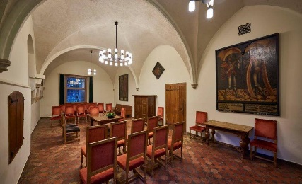 | 
Omschrijving: | Trouwen achter de regenboog, dat kleurt je leven vol liefde en kleur. | Meer in het middelpunt kunnen jullie niet staan. In onze mooie ruime romantische raadzaal staat een ronde tafel waarin jullie het ja-woord kunnen geven. Omringt met familie en vrienden. | Letterlijk in het huwelijksbootje stappen. Geef het ja-woord met wind in de zeilen en vaar met elkaar de toekomst in. | Klassiek en romantisch, echt een plekje om elkaar het ja-woord te geven. | Speciaal knus kamertje waar jullie als klein gezelschap een mooi moment kunnen hebben tijdens de verbinding.

